Sheet1
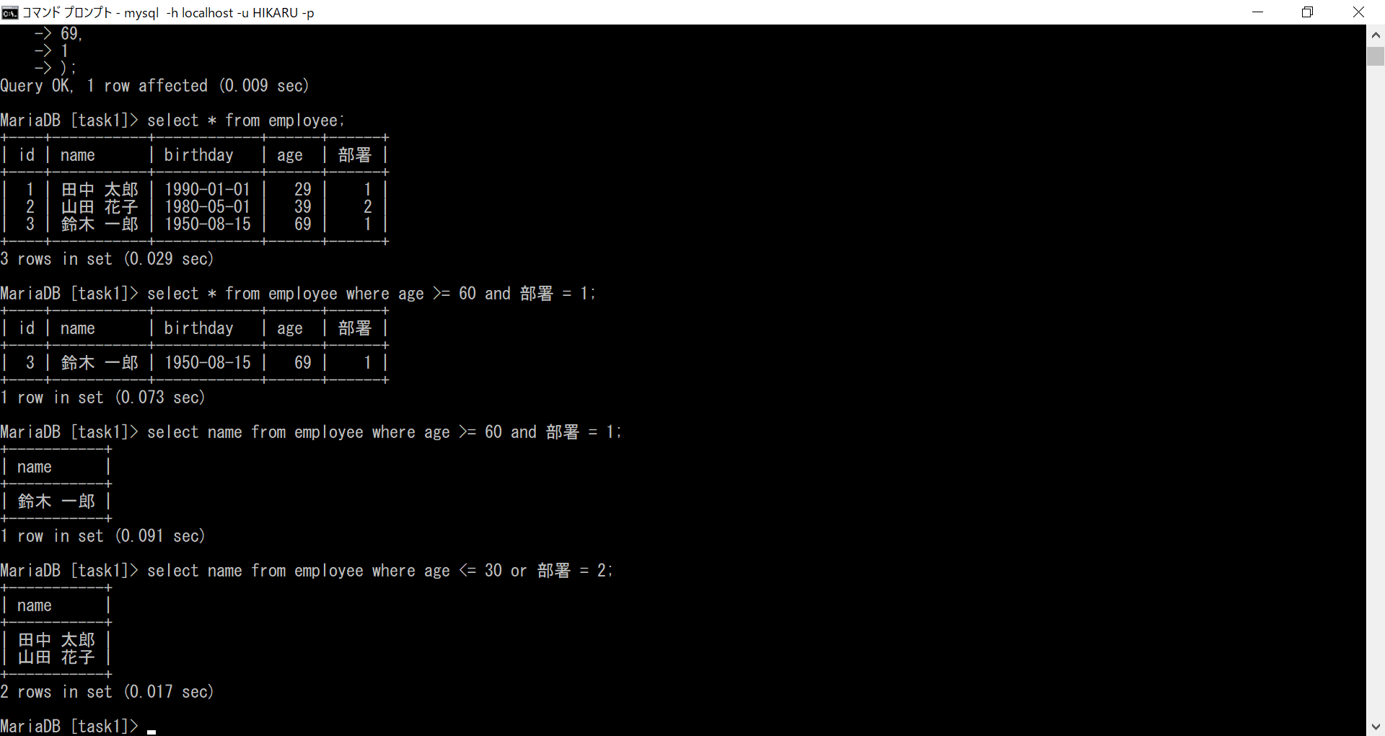
データベースの基礎課題１ １，２，３
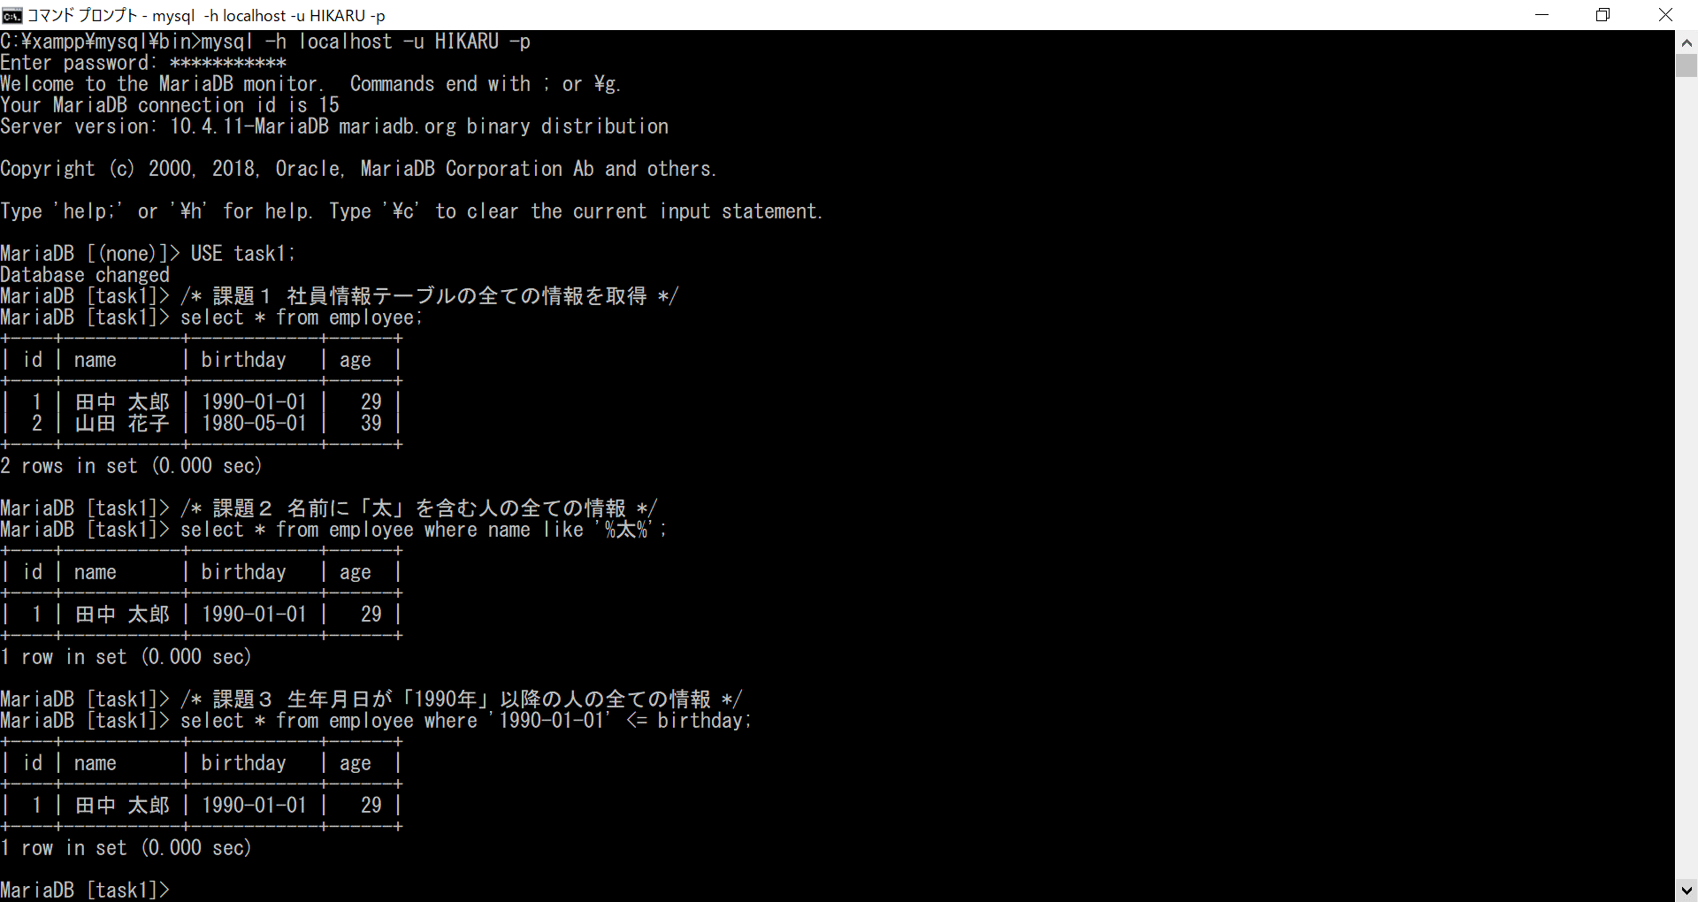

データベースの基礎課題１ ４
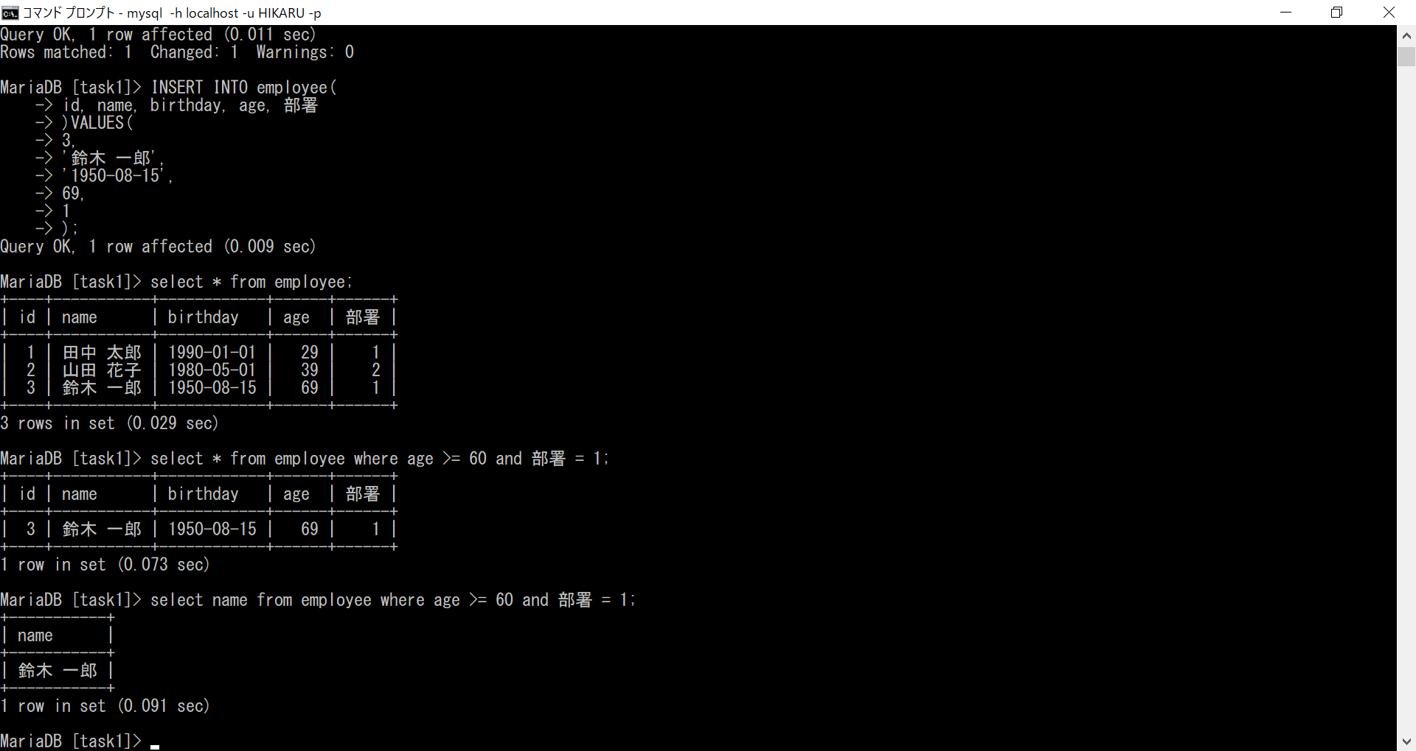

データベースの基礎課題１ ５

